Sheet1
学生工作部欢送2025年上半年学校入伍学生纪念品项目参数
序号 | 名称 | 品牌 | 参数 | 单位 | 数量 | 样图 | 备注
1 | 小米（MI）自带线充电宝 | 小米充电宝PB2030MI | 1.电池容量：20000mAh 33W；2.颜色为深空蓝 ；3.适用小米/红米/redmi/苹果/安卓/手机；4.型号为PB2030MI；5.输入方式为Type-c；6.USB多个接口；7.外壳材料为PC+ABS；8.产品尺寸长127mm,宽70.5mm,高30.5mm。 | 个 | 11
2 | 小米（MI）蓝牙耳机 | 小米Redmi Buds 6 青春版 入耳式 | 1.42dB降噪；2.小米华为苹果手机通用；3.颜色为：晴雪白；4.充电接口Type-C | 个 | 11
3 | 小米（MI）米家弹盖保温杯 | 小米（MJTGB02PL） | 1.316L不锈钢内胆；2.藏蓝色；3.直身杯；4.容量480ml ；5.66*73*227mm | 个 | 11 | 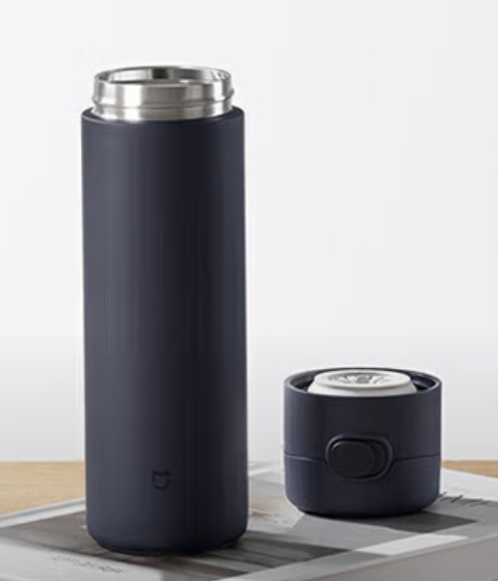
4 | 小米（MI）米家多功能行李箱 | 小米 | 1.箱子颜色为藏蓝；2.大小为22英寸，箱体尺寸：565*360*325mm，产品尺寸：625*380*325mm；3.材质，箱面：聚碳酸酯，箱里材质：聚酯纤维；4.四挡高度可调节拉杆；5.安全TSA密码锁；6.方向轮；7.要求3天内供货，并送到学校指定地点 | 个 | 11 | 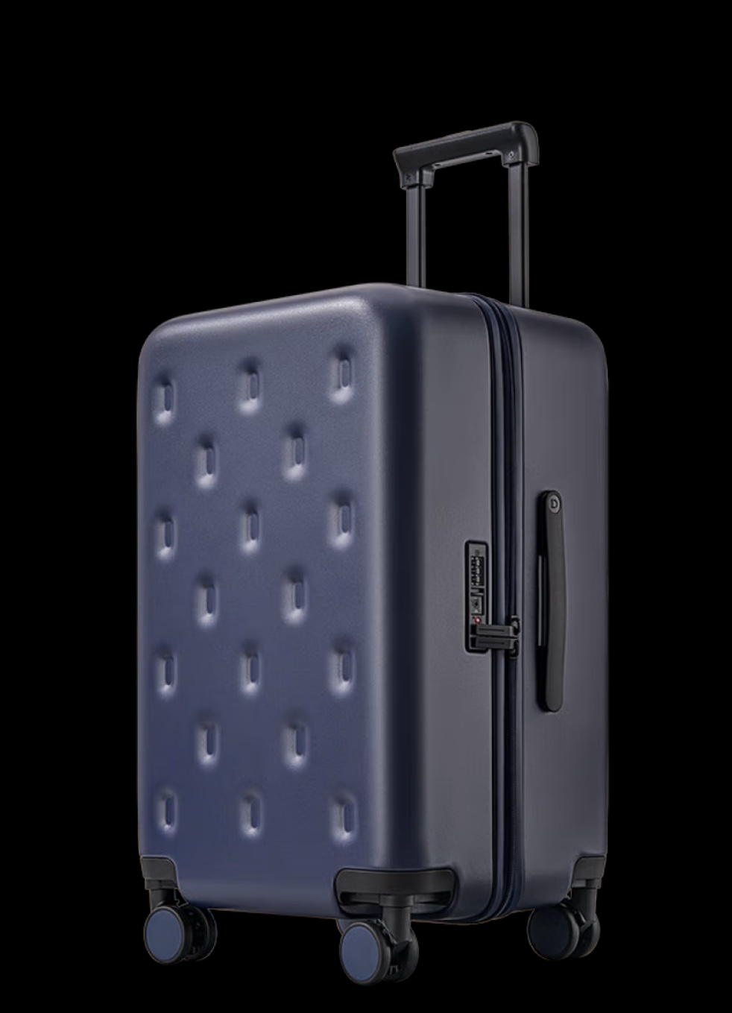
说明：甲方将在项目现场对样品质量进行必要的评估，并据此作出评审，作为验收依据。

